信用交易
融资融券市场交易数据统计(2024-09-09)

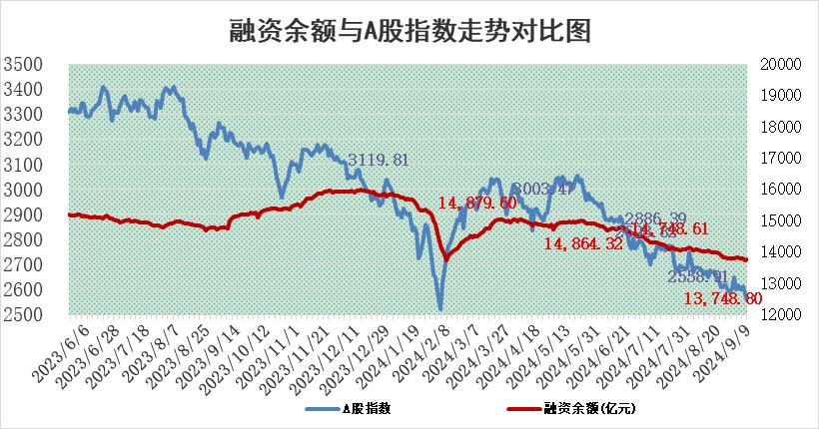
标的证券 | 融资融券余额（亿元） | 融资余额（亿元） | 融券余额（亿元） | 融资买入额（亿元） | 融资融券规模变化（亿元） | 融资余额增幅(‰) | 融券余额增幅(%)
统计数据 | 13,864.24 | 13,748.80 | 105.53 | 378.62 | 3.88 | 0.35 | -0.85

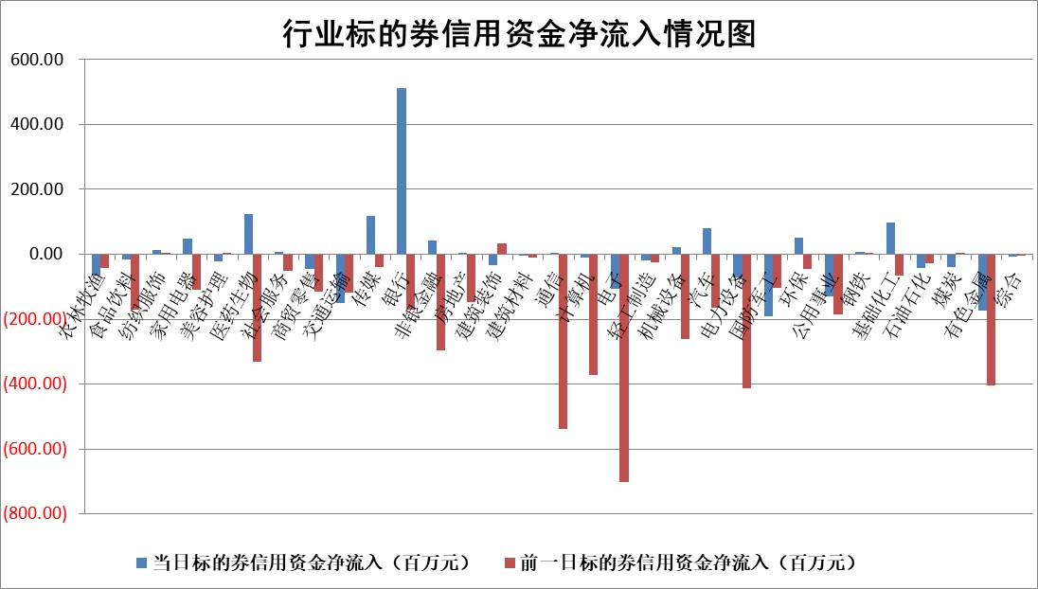

标的基金代码 | 标的基金简称 | 融资余额/市值(%) | 融资余额增幅(%) | 融资买入额/成交金额(%) | （融资余额净增额-融券余额净增额）/市值(‱) | 融券余额降幅(%) | ABS[（融资余额净增额-融券余额净增额）/市值净增额-1](%)
159902 | 华夏中小板ETF | 0.00 | 0.00 | 0.00 | 0.00 | 0.00 | 100.00
159915 | 易方达创业板ETF | 2.85 | 3.53 | 34967.56 | 9.62 | -4.99 | 97.01
159919 | 嘉实沪深300ETF | 0.70 | 5.26 | 23.67 | 3.71 | 49.27 | 104.00
159920 | 华夏恒生ETF | 36.72 | 0.02 | 5.86 | 0.68 | 12.23 | 101.07
159922 | 嘉实中证500ETF | 0.81 | 2.30 | 2.33 | 1.92 | 0.77 | 103.12
159925 | 南方沪深300ETF | 0.26 | 12.84 | 3.16 | 2.94 | 0.00 | 99.03
159928 | 消费ETF | 1.37 | 1.47 | 2.03 | 2.00 | 1.14 | 101.79
159934 | 易方达黄金ETF | 83.50 | -0.01 | 2.57 | -0.81 | 0.00 | 98.63
159939 | 全指信息技术ETF | 0.98 | 1.03 | 29.83 | 1.01 | 0.00 | 102.16
159940 | 全指金融地产ETF | 0.15 | 0.84 | 0.00 | 0.13 | 0.00 | 100.13
159995 | 半导体芯片ETF | 2.93 | 0.58 | 92.26 | 1.70 | 0.08 | 106.52
159997 | 天弘中证电子ETF | 2.37 | 1.27 | 18.58 | 2.99 | 0.76 | 103.60
159998 | 天弘中证计算机主题ETF | 0.88 | 0.91 | 0.04 | 0.79 | 0.00 | 100.74
510050 | 华夏上证50ETF | 3.56 | 0.76 | 356.79 | 2.97 | 20.95 | 104.05
510180 | 华安上证180ETF | 0.51 | 0.81 | 3.95 | 0.46 | 13.47 | 100.39
510880 | 华泰柏瑞红利ETF | 0.50 | 4.83 | 7.48 | 2.35 | 2.36 | 101.49
510900 | 易方达恒生H股ETF | 44.77 | 0.00 | 4.60 | -0.07 | 0.00 | 99.89
511010 | 5年期国债ETF | 2.75 | -0.36 | 0.00 | -0.99 | 0.00 | 118.88
511380 | 可转债及可交换债券ETF | 1.81 | 2.51 | 235.66 | 4.44 | 0.00 | 103.98
512000 | 全指证券ETF | 8.59 | 0.45 | 13.46 | 4.13 | 22.94 | 130.36
512010 | 沪深300医药卫生ETF | 6.98 | 2.14 | 134.36 | 14.65 | 0.00 | 21.35
512070 | 沪深300非银ETF | 2.48 | 10.29 | 387.14 | 23.14 | 1.01 | 129.13
512400 | 南方中证申万有色金属ETF | 2.17 | 10.20 | 2.52 | 20.31 | 1.71 | 110.77
512580 | 广发中证环保产业ETF | 1.12 | 0.51 | 0.15 | 0.57 | 0.00 | 100.67
512660 | 国泰中证军工ETF | 3.14 | 0.28 | 16.05 | 0.72 | -40.25 | 101.95
512800 | 华宝中证银行ETF | 13.48 | 2.31 | 3.00 | 27.78 | -12.58 | 104.74
512980 | 广发中证传媒ETF | 1.86 | 0.30 | 138.99 | 0.55 | 0.85 | 100.64
515030 | 华夏中证新能源汽车ETF | 2.88 | -0.09 | 5.72 | -0.23 | 0.54 | 99.51
515050 | 华夏中证5G通信主题ETF | 1.14 | 1.81 | 17.74 | 2.05 | 0.35 | 106.94
515070 | 华夏中证人工智能ETF | 3.84 | 0.36 | 7.06 | 1.37 | 0.00 | 102.67
标的股票比较指标 |  | 融资余额/流通A股市值(%) | 融资余额增幅(%) | 融资买入额/成交金额(%) | （融资余额净增额-融券余额净增额）/流通A股市值(‱) | 融券余额降幅(%) | ABS[（融资余额净增额-融券余额净增额）/流通A股市值净增额-1](%)
前十名标的个股 |  | 亿利洁能 | 老百姓 | 倍轻松 | 华懋科技 | 国联股份 | 华懋科技
 |  | 江苏阳光 | 华懋科技 | 外服控股 | 老百姓 | 鸿铭股份 | 祥明智能
 |  | 中南建设 | 汇金科技 | 黔源电力 | 汇金科技 | 欧派家居 | 信宇人
 |  | 仁东控股 | 传音控股 | 金达莱 | 挖金客 | 棕榈股份 | 伟测科技
 |  | 雅博股份 | 桂冠电力 | 桂冠电力 | 海南瑞泽 | 三七互娱 | 耐科装备
 |  | 容百科技 | 倍轻松 | 索辰科技 | 宝丽迪 | 江苏银行 | 锐捷网络
 |  | 中研股份 | 西典新能 | 无锡银行 | 海森药业 | 华勤技术 | 光威复材
 |  | 纽泰格 | 中国广核 | 包钢股份 | 西典新能 | 重庆钢铁 | 金禄电子
 |  | 齐峰新材 | 宝丽迪 | 星球石墨 | 国中水务 | 中国石油 | 百川股份
 |  | 福星股份 | 华人健康 | 信宇人 | 上海贝岭 | 广汽集团 | 维科精密
后十名标的个股 |  | 广汇汽车 | 鼎龙科技 | 海南海药 | 鼎龙科技 | 华丽家族 | 中科磁业
 |  | 海印股份 | 大众交通 | 中国船舶 | 深城交 | 国际医学 | 立高食品
 |  | 盛屯矿业 | 兆新股份 | 丛麟科技 | 大众交通 | 祥源新材 | 鼎龙科技
 |  | 江苏舜天 | 雷尔伟 | 酒钢宏兴 | 莱斯信息 | 辉隆股份 | 国力股份
 |  | 威创股份 | 哈焊华通 | 国泰君安 | 金龙汽车 | 三安光电 | 超捷股份
 |  | 广电网络 | 大富科技 | 中国重工 | 兆新股份 | 农业银行 | 瑞德智能
 |  | 东旭光电 | 深城交 | 思林杰 | 中国高科 | 启迪环境 | 宇邦新材
 |  | 东旭蓝天 | 启明信息 | 海通证券 | 雷尔伟 | 上海贝岭 | 海昌新材
 |  | 易事特 | 金龙汽车 | 广汇汽车 | 中电港 | 复旦复华 | 润达医疗
 |  | 鹏都农牧 | 莱斯信息 | 海印股份 | 大富科技 | 仁和药业 | 苏州规划
说明：1.以上普通交易数据和信用交易数据皆以交易日收盘后数据为基准；2.上述标的证券总数据只计算标的证券市场总数据，不包括从标的证券中调出去标的证券数据，所以与交易所公布的总值略有不同； 3.上述行业采用申万一级行业分类；4.以上标的基金和标的个股中比较的6个指标值中：前5个（从左至右）为正向指标，值越大排名越靠前；第6个为逆向指标，值越小，排名越靠前；5.第6个指标中ABS[]表示求绝对值，其主要用于考量信用资金相对净流入对股价相对净变化的贡献程度；6.数据来源：wind，交易所。

 |  |  |  | 证券代码 | 新增融资余额 | 融资买入额 | 融资买入增幅前10
 |  | 1 | 西部建设 | 002302 | 80643953 | 177472374 | 41%
 |  | 2 | 天键股份 | 301383 | 27855096 | 56831811 | 39%
 |  | 3 | 井松智能 | 688251 | 7040854 | 13763946 | 27%
 |  | 4 | 国电电力 | 600795 | 116116226 | 151740647 | 23%
 |  | 5 | 华立科技 | 301011 | 9342856 | 31199107 | 23%
 |  | 6 | 捷邦科技 | 301326 | 9066090 | 22350547 | 22%
 |  | 7 | 海利尔 | 603639 | 19864834 | 35520613 | 20%
 |  | 8 | 华研精机 | 301138 | 7597460 | 13339451 | 16%
 |  | 9 | 鹏辉能源 | 300438 | 83773067 | 304558811 | 16%
 |  | 10 | 建科股份 | 301115 | 7106455 | 29879412 | 15%

